画面イメージ
詳細設計書 | 論理名称 | 勤怠承認一覧 | システムID | KS | 改訂日 | 2023-06-07
 | 物理名称 | ATTENDANCE | システム名称 | 勤怠管理システム | 改訂者 | 陳徐輝

画面イメージ
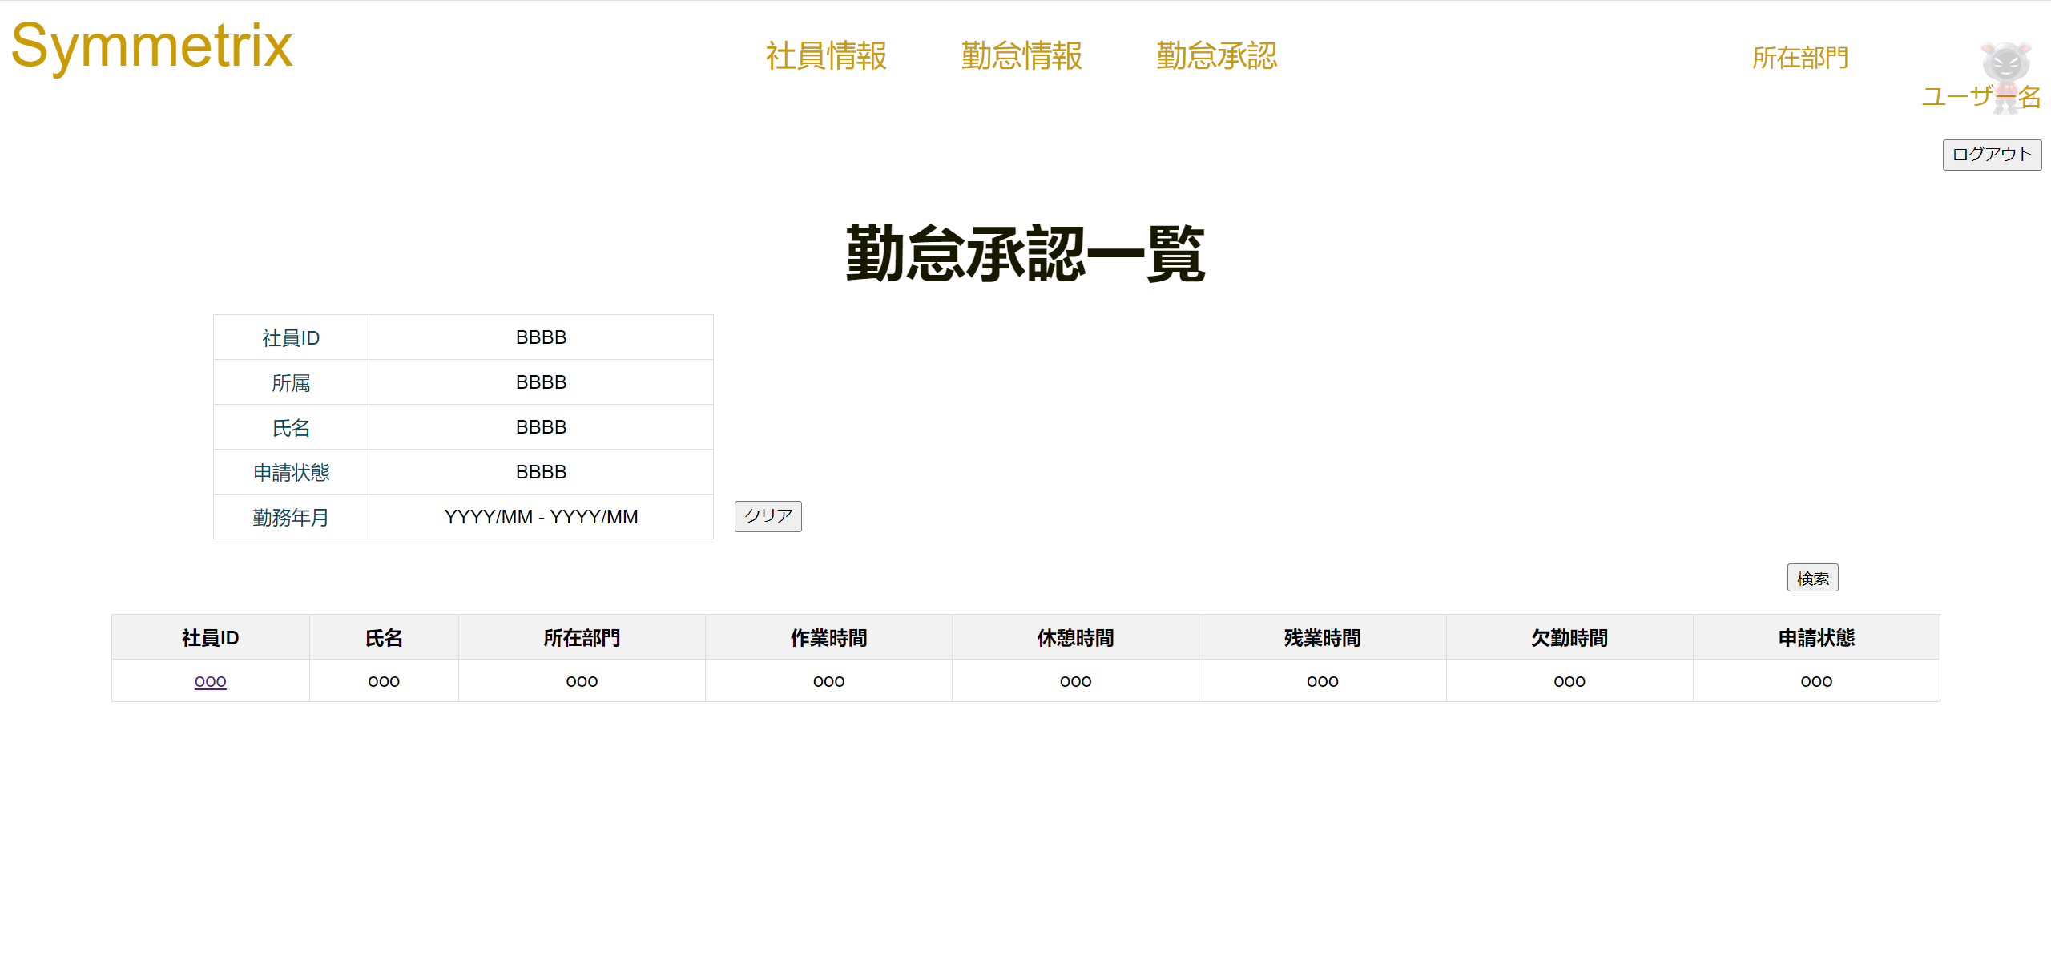

 |  |  |  |  |  |  | ※ | 社員ID、英数、押すと該当社員の＜勤怠承認詳細＞画面に移動する
 |  |  |  |  |  |  |  | 所属、選択できる
 |  |  |  |  |  |  |  | 氏名、１０桁まで入力
 |  |  |  |  |  |  |  | 勤務状態、選択できる
 |  |  |  |  |  |  |  | 申請状態、選択できる
 |  |  |  |  |  |  |  | 勤務年月日、YYYYMMで入力、YYYYMMで入力DB保存、YYYY/MMで画面表示

クリア

検索

IO関連
詳細設計書 |  | 論理名称 |  | 勤怠承認一覧 |  |  | システムID | KS |  | 改訂日 | 2023-06-07
 |  | 物理名称 |  | ATTENDANCE |  |  | システム名称 | 勤怠管理システム |  | 改訂者 | 陳徐輝

I/O関連図

ログイン
社員情報一覧
勤怠承認一覧
 |  |  |  | ログインボタン |  |  |  |  | 勤怠承認一覧ボタン

パラメータ一覧
No | 論理名称 |  | 物理名称 |  | I/O | 備考
1 | 氏名 |  |  |  | I
2 | 所在部門 |  |  |  | I
3 | 氏名 |  | EMPLOYEES_NAME |  | O
4 | 申請状態 |  | APPLY_ID |  | O
5 | 日付 |  | ATTENDANCE_DATE |  | O

テーブル一覧
No | 論理名称 |  | 物理名称 |  | I/O | 備考
1 | 社員情報 |  | T_EMPLOYEES |  | O
2 | 勤怠年月 |  | T_ATTENDANCE |  | O
3
4
5
6
7
8
ファイル一覧
No | 論理名称 |  | 物理名称 |  | I/O | 備考
1
2
3
4
5
6
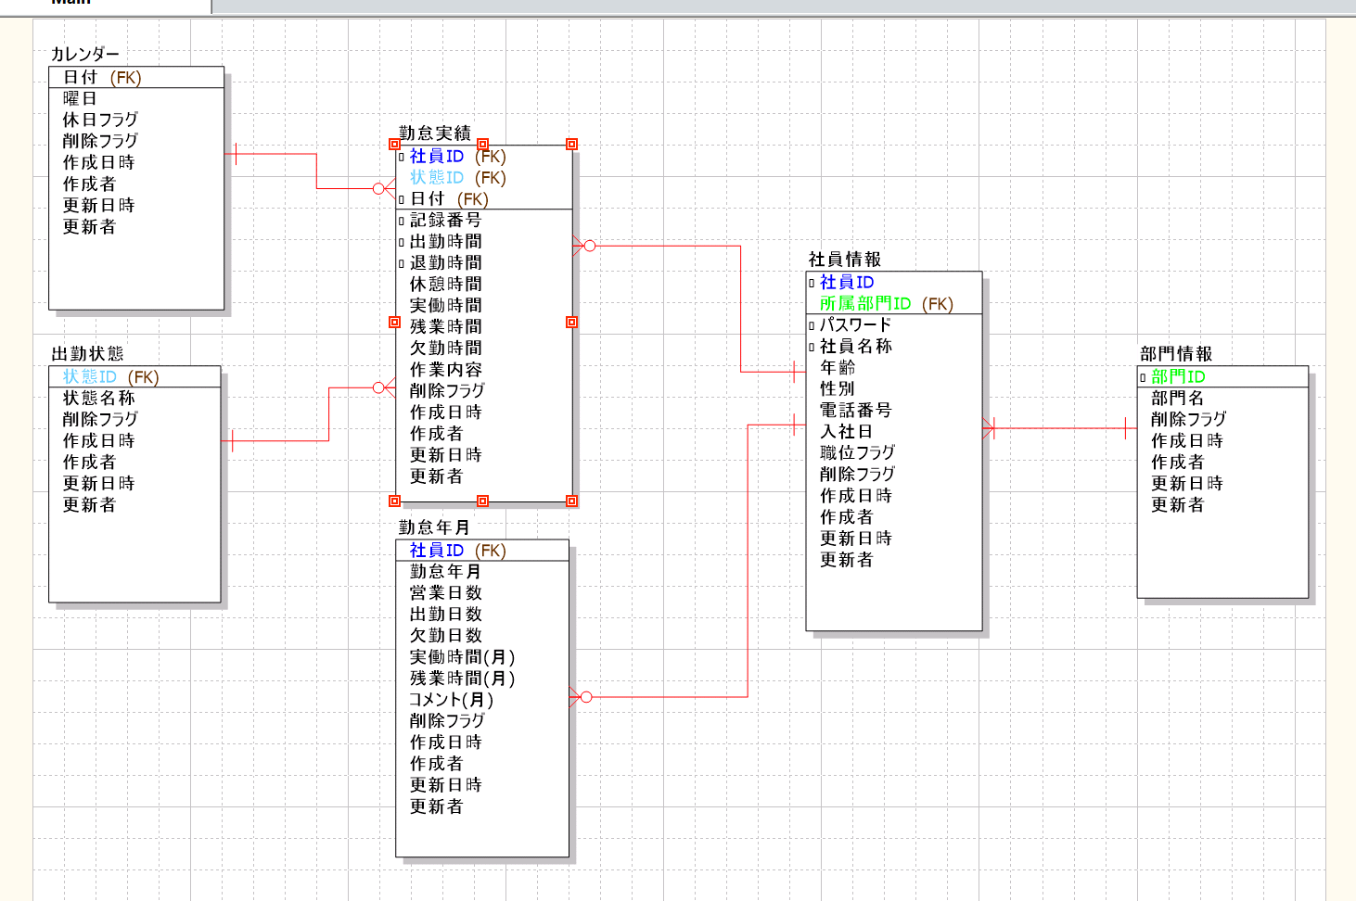
7
8
9

